整体肿瘤评估逻辑
靶病灶 | 非靶病灶 | 新病灶 | 整体疗效
CR | CR | 是 | PD
CR | CR | 否 | CR
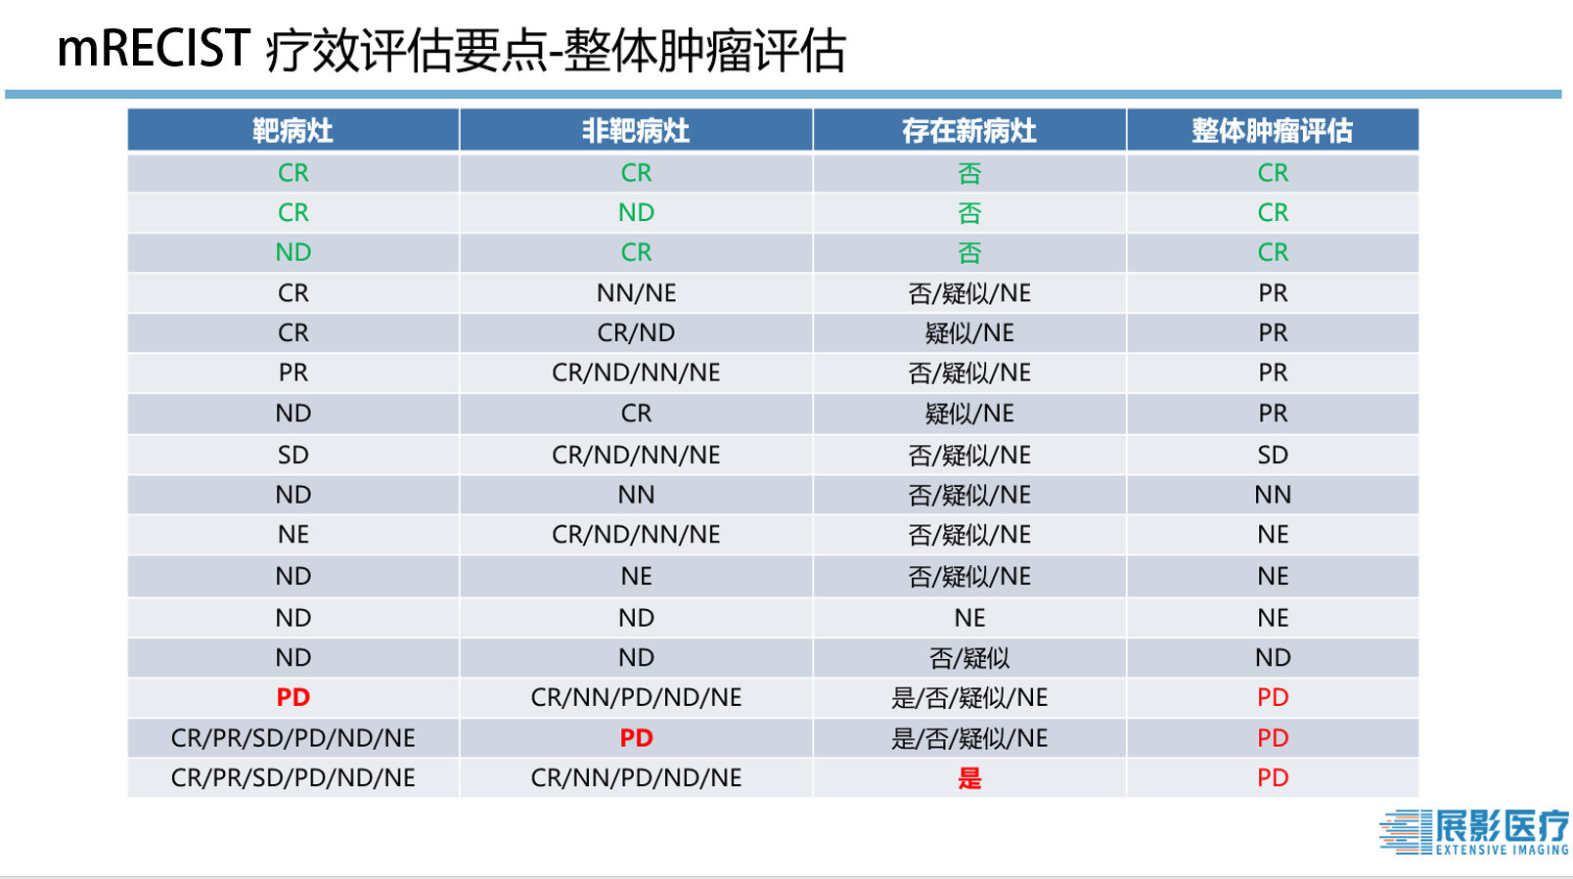
CR | CR | 疑似 | PR
CR | CR | NE | PR
CR | ND | 是 | PD
CR | ND | 否 | CR
CR | ND | 疑似 | PR
CR | ND | NE | PR
CR | NE | 是 | PD
CR | NE | 否 | PR
CR | NE | 疑似 | PR
CR | NE | NE | PR
CR | NN | 是 | PD
CR | NN | 否 | PR
CR | NN | 疑似 | PR
CR | NN | NE | PR
CR | PD | 是 | PD
CR | PD | 否 | PD
CR | PD | 疑似 | PD
CR | PD | NE | PD
PR | CR | 是 | PD
PR | CR | 否 | PR
PR | CR | 疑似 | PR
PR | CR | NE | PR
PR | ND | 是 | PD
PR | ND | 否 | PR
PR | ND | 疑似 | PR
PR | ND | NE | PR
PR | NE | 是 | PD
PR | NE | 否 | PR
PR | NE | 疑似 | PR
PR | NE | NE | PR
PR | NN | 是 | PD
PR | NN | 否 | PR
PR | NN | 疑似 | PR
PR | NN | NE | PR
PR | PD | 是 | PD
PR | PD | 否 | PD
PR | PD | 疑似 | PD
PR | PD | NE | PD
SD | CR | 是 | PD
SD | CR | 否 | SD
SD | CR | 疑似 | SD
SD | CR | NE | SD
SD | ND | 是 | PD
SD | ND | 否 | SD
SD | ND | 疑似 | SD
SD | ND | NE | SD
SD | NE | 是 | PD
SD | NE | 否 | SD
SD | NE | 疑似 | SD
SD | NE | NE | SD
SD | NN | 是 | PD
SD | NN | 否 | SD
SD | NN | 疑似 | SD
SD | NN | NE | SD
SD | PD | 是 | PD
SD | PD | 否 | PD
SD | PD | 疑似 | PD
SD | PD | NE | PD
PD | CR | 是 | PD
PD | CR | 否 | PD
PD | CR | 疑似 | PD
PD | CR | NE | PD
PD | ND | 是 | PD
PD | ND | 否 | PD
PD | ND | 疑似 | PD
PD | ND | NE | PD
PD | NE | 是 | PD
PD | NE | 否 | PD
PD | NE | 疑似 | PD
PD | NE | NE | PD
PD | NN | 是 | PD
PD | NN | 否 | PD
PD | NN | 疑似 | PD
PD | NN | NE | PD
PD | PD | 是 | PD
PD | PD | 否 | PD
PD | PD | 疑似 | PD
PD | PD | NE | PD
ND | CR | 是 | PD
ND | CR | 否 | CR
ND | CR | 疑似 | PR
ND | CR | NE | PR
ND | ND | 是 | PD
ND | ND | 否 | ND
ND | ND | 疑似 | ND
ND | ND | NE | NE
ND | NE | 是 | PD
ND | NE | 否 | NE
ND | NE | 疑似 | NE
ND | NE | NE | NE
ND | NN | 是 | PD
ND | NN | 否 | NN
ND | NN | 疑似 | NN
ND | NN | NE | NN
ND | PD | 是 | PD
ND | PD | 否 | PD
ND | PD | 疑似 | PD
ND | PD | NE | PD
NE | CR | 是 | PD
NE | CR | 否 | NE
NE | CR | 疑似 | NE
NE | CR | NE | NE
NE | ND | 是 | PD
NE | ND | 否 | NE
NE | ND | 疑似 | NE
NE | ND | NE | NE
NE | NE | 是 | PD
NE | NE | 否 | NE
NE | NE | 疑似 | NE
NE | NE | NE | NE
NE | NN | 是 | PD
NE | NN | 否 | NE
NE | NN | 疑似 | NE
NE | NN | NE | NE
NE | PD | 是 | PD
NE | PD | 否 | PD
NE | PD | 疑似 | PD
NE | PD | NE | PD

